Scroll
Урок 14. Лекция. |  | Основы работы с API. Работа со скроллом
Работа со скроллом |  | DOM-интерфейсы Window и Element содержат несколько полей и методов для работы с полосой прокрутки
Element.scrollTop Element.scrollLeft | UPDATE scroll DOM-Element
 | 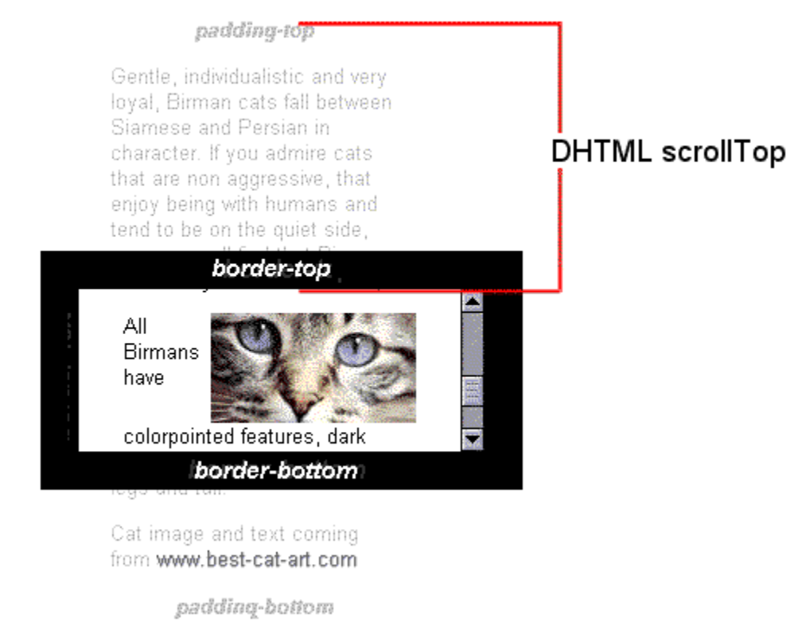 | Когда контент элемента не создаёт полосу прокрутки, его scrollTop или scrollLeft равен нулю. Значения свойств Element.scrollTop и Element.scrollLeft могут быть любым целым числом, но с определёнными оговорками 1. Если элемент не прокручивается, у него нет переполнения или мы не прокручиваем элемент, scrollTop (scrollLeft) устанавливается в 0. 2. Если значение меньше нуля, scrollTop (scrollLeft) устанавливается в 0. 3. Если установленное значение больше максимума прокручиваемого контента, scrollTop (scrollLeft) устанавливается в максимум.
JS код
 |  | const box = document.querySelector('#box') console.log(box.scrollTop, box.scrollLeft) // Устанавливаем количество прокрученных пикселей box.scrollTop = 500
Element.scrollHeight Element.scrollWidth | SELECT scroll DOM-Element
 | Важно! Только чтение | Свойства Element.scrollHeight и Element.scrollWidth (только чтение) содержат высоту и ширину содержимого элемента соответственно, включая содержимое, невидимое из-за прокрутки
 | 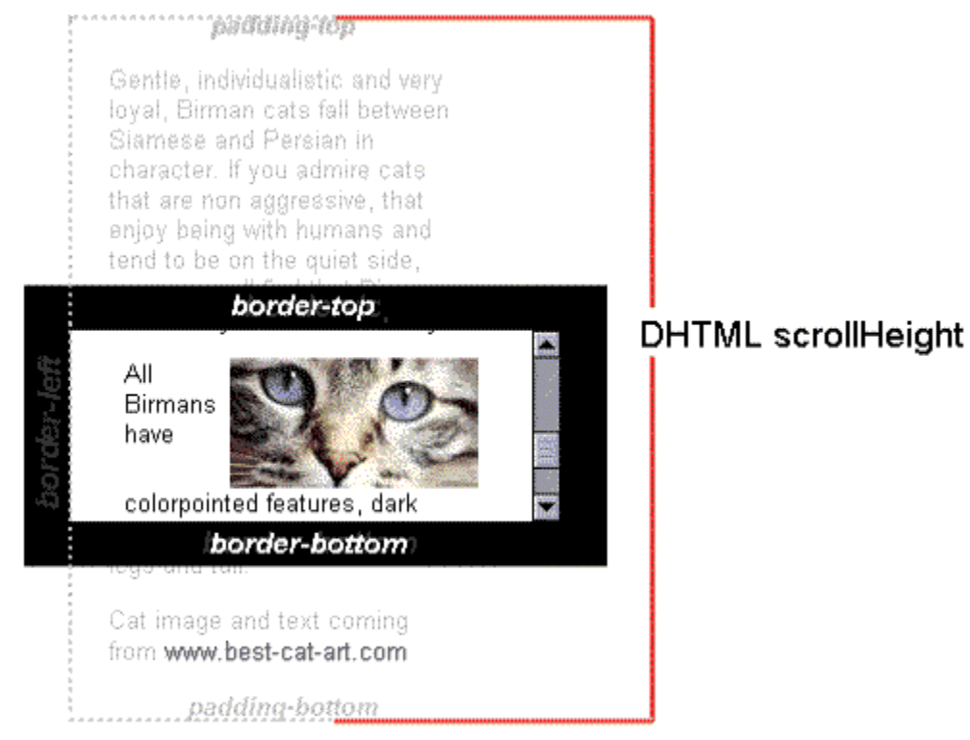 | Если значение scrollHeight (scrollWidth) равно clientHeight (clientWidth), то всё содержимое элемента будет видно без появления полосы прокрутки. clientHeight (clientWidth) - это высота (ширина) элемента, в котором расположена видимая часть текста
JS код
 | Код, который определяет, прочитал пользователь текст или нет | <!DOCTYPE html> <html> <head> <style> #notice { display: inline-block; margin-bottom: 12px; border-radius: 5px; width: 600px; padding: 5px; border: 2px #7FDF55 solid; } #rules { width: 600px; height: 130px; padding: 5px; border: #2A9F00 solid 2px; border-radius: 5px; } </style> <title>Регистрация на сайте</title>
 |  | </head> <form name="registration"> <p id="notice">Пожалуйста, прокрутите и прочитайте следующий текст.</p> <p> <textarea id="rules"> Регистрируясь на сайте, я соглашаюсь со следующими условиями: Условие 1 Условие 2 ... Условие 99 Условие 100 </textarea> </p>
 |  | <p> <input type="checkbox" id="agree" /> <label for="agree">Я согласен</label> <input type="submit" id="nextstep" value="Далее" /> </p> </form>
 |  | <script> const rulesElement = document.getElementById('rules') const agreeCheckbox = document.getElementById('agree') const nextStepButton = document.getElementById('nextstep') const {scrollHeight, scrollTop, clientHeight} = rulesElement let isRead = false const handleCheckReading = () => { if (isRead) { return } isRead = scrollHeight - scrollTop === clientHeight agreeCheckbox.disabled = nextStepButton.disabled = !isRead } rulesElement.addEventListener('scroll', handleCheckReading, false) </script> </body> </html>
Методы scroll, scrollTo, scrollBy
 | UPDATE scroll Window, DOM-Element | Есть три основных метода, которые позволяют программно управлять полосой прокрутки
 |  | При использовании с объектом Window они позволяют управлять прокруткой всего документа, а с DOM-элементами — регулировать прокрутку содержимого элемента
scroll = scrollTo
scrollTo(x-coord, y-coord) scrollTo(options) | Методы поддерживают два типа синтаксиса: scrollTo(x-coord, y-coord) и scrollTo(options)
 |  | 1 x-coord — координаты пикселя по горизонтальной оси документа или элемента, который надо отобразить вверху слева.
 |  | 2. y-coord — координаты пикселя по вертикальной оси документа или элемента, который надо отобразить вверху слева.
 |  | 3 options — объект с тремя возможными параметрами: a. top — то же, что и y-coord; b. left — то же, что и x-coord; c. behavior — строка, содержащая либо smooth, instant, либо auto (по умолчанию — auto).
JS код
 |  | window.scrollTo(0, 1000) // Этот код меняет поведение прокрутки на smooth window.scrollTo({ top: 1000, behavior: 'smooth', })
scrollBy
 | см пример использование выше | Отличие scrollBy в том, что он использует относительные координаты, в то время как scroll и scrollTo используют абсолютные.
 | Важно - DOM-Element! Чтобы переместить полосу прокрутки в контексте DOM-элемента, нужно присвоить значения полям Element.scrollTop и Element.scrollLeft. | Последовательно вызывая scrollBy с одними и теми же параметрами, мы будем менять положение полосы прокрутки на значение, переданное в параметрах. В случае scroll и scrollTo изменения произойдут лишь при первом вызове.
Метод Element.scrollIntoView
 | UPDATE scroll Window, DOM-Element | Метод Element.scrollIntoView() интерфейса Element прокручивает текущий контейнер родителя элемента так, чтобы элемент, на котором вызван scrollIntoView(), был видим пользователю.
 |  | Этот метод принимает два типа параметров:
 |  | 1. alignToTop — необязательный аргумент типа Boolean со следующими возможными значениями: a. true — верхняя граница элемента выравнивается по верхней границе видимой части окна прокручиваемой области. Соответствует scrollIntoViewOptions: {block: "start", inline: "nearest"}. Значение по умолчанию. b. false — нижняя граница элемента выравнивается по нижней границе видимой части окна прокручиваемой области. Соответствует конфигурации scrollIntoViewOptions: {block: "end", inline: "nearest"}
 |  | 2. scrollIntoViewOptions — необязательный аргумент типа Object со следующим набором полей: a. behavior — определяет анимацию скролла. Необязательный параметр. Принимает значение auto или smooth. По умолчанию — auto. b. block — вертикальное выравнивание. Необязательный параметр. Варианты значений: start, center, end или nearest. По умолчанию — start. c. inline — горизонтальное выравнивание. Необязательный параметр. Варианты значений: start, center, end или nearest. По умолчанию — nearest.
JS код
 |  | <!DOCTYPE html> <html> <head> <style> .big { background: #ccc; height: 300px; } .box { background: lightgreen; height: 40px; } </style>
 |  | <title>Пример – Element.scrollIntoView()</title> </head> <body> <button type="button">Нажми на меня</button> <div class="big"></div> <div id="box" class="box">Скрытый элемент</div>
 |  | <script> const hiddenElement = document.getElementById('box') const button = document.querySelector('button') const handleButtonClick = () => { hiddenElement.scrollIntoView({block: 'center', behavior: 'smooth'}) } button.addEventListener('click', handleButtonClick) </script> </body> </html>

 |  | Пример бесконечной прокрутки
JavaScript про API браузеров (семинары). Семинар 3
 |  | async function loadMorePhotos() { const photos = await fetchPhotos(); if (photos.length > 0) { photos.forEach(photo => { const photoElement = document.createElement('div'); photoElement.classList.add('photo'); const ing = document.createElement('img'); img.src = photo.urls.small; img.alt = photo.alt_description; photoElement.append(img); photoContainer.append(photoElement); }); page++; } } I window.addEventListener('scroll', () => { if (window.innerHeight + window.scrollY === document.body.offsetHeight) { loadMorePhotos(); } }); // Загрузка первой партии фотографий при загрузке страницы loadMorePhotos();

